Расстоечные камеры
IDIA Market LLP тел: 8 (727) 344 99 00 www.idiamarket.kz
 |  |  |  |  |  |  |  |  | Total ∑: | 0.00 | 0.00 | 0.00
 |  |  |  |  |  |  |  |  | Итого: | 0.00 | 0.00 | 0.00
Изобрежение | Размещение тележек | Наименование | Т режим | Регулировка уровня влажности,% | Габаритные размеры, ШхГхВ мм | Кол-во дверей | Вместимость тележек под противни EN 600*800* | Цена тг. | Кол-во | Сумма | Объем, м3 | Вес, кг | куб 1шт | Вес 1шт
Камеры окончательной расстойки серии CR (предусматривает окончательную расстойку перед выпечкой) без пола
 |  | CR1.6080.Т1 inox | +35С°...+45С° | 65-90 | 1160х1360х2220 | 1 | 1 | 2,018,250 |  | 0.00 | 0.00 | 0.00 | 3.5
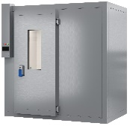 |  | СR1.6080.T2 inox |  |  | 1160х1960х2220 | 1 | 2 | 2,151,396 |  | 0.00 | 0.00 | 0.00 | 5.04
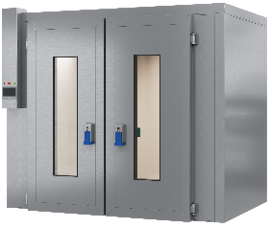 |  | СR2.6080.T2 inox | +35С°...+45С° | 65-90 | 1160х2560х2220 | 2 | 2 | 2,305,134 |  | 0.00 | 0.00 | 0.00 | 6.5
 |  | СR2.6080.T3 inox |  |  | 1160х2560х2220 | 2 | 3 | 2,496,172 |  | 0.00 | 0.00 | 0.00 | 6.5
 |  | СR2.6080.T4 inox | +35С°...+45С° | 65-90 | 1560х2160х2220 | 2 | 4 | 3,387,992 |  | 0.00 | 0.00 | 0.00 | 7.4
 |  | СR2.6080.T6 inox |  |  | 3160х2560х2220 | 2 | 6 | 4,302,324 |  | 0.00 | 0.00 | 0.00 | 17.9
Камеры отложенной расстойки серии CRP (с холодильным агрегатом) (предусмотрено замедление ферментации при охлаждении, хранение в охлажденном виде, пробуждение и начало ферментации, расстойка перед выпечкой), с полом |  |  |  |  |  |  |  |  |  | 0.00 | 0.00 | 0.00
 |  | СRP1.6080.T1inox | -5…+35С° | 65-90 | 1160х1360х2300 | 1 | 1 | 2,905,672 |  | 0.00 | 0.00 | 0.00 | 3.6
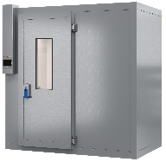 |  | СRP1.6080.T2 inox |  |  | 1960x1160х2300 | 2 | 2 | 3,189,888 |  | 0.00 | 0.00 | 0.00 | 5.2
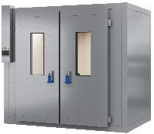 |  | СRP2.6080.T2 inox |  | 65-90 | 2560x1160х2300 | 2 | 2 | 3,325,374 |  | 0.00 | 0.00 | 0.00 | 6.8
 |  | СRP2.6080.T3 inox |  |  | 2560x1160х2300 | 2 | 3 | 3,694,486 |  | 0.00 | 0.00 | 0.00 | 6.8
 |  | СRP2.6080.T4 inox |  |  | 2560x2160х2300 | 2 | 4 | 4,984,855 |  | 0.00 | 0.00 | 0.00 | 12.7
 |  | СRP2.6080.T6 inox |  |  | 3160х2560х2300 | 2 | 6 | 6,599,408 |  | 0.00 | 0.00 | 0.00 | 18.6
 |  |  |  |  |  |  |  |  |  | 0.00 | 0.00 | 0.00

